상품제안서
에코벨라 스트라이프 폴리 보온보냉백(대) | 상품코드: S45109

 |  |  |  |  |  |  | 02-713-8555 | www.synergygift.co.kr
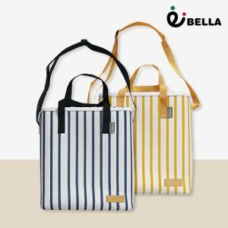

【상세/제작정보】

【인쇄/포장옵션】 | 레이저, DTF필름전사 / OPP(비닐)

【공급단가】 | 수량 | 30~ | 100~ | 300~ | 1,000~ | 3,000~
*VAT별도 | 단가 | 8,350원 | 7,900원 | 7,600원 | 7,250원 | 7,150원

【상품 URL】 | https://www.synergygift.co.kr:443/src/goods_detail.php?gdno=45109

